상품제안서
피닉스 클래식 보조배터리 4,000mAh | 상품코드: S21427

 |  |  |  |  |  |  | 02-713-8555 | www.synergygift.co.kr
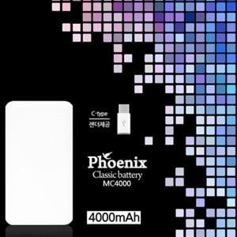

【상세/제작정보】 | 5핀케이블+C타입젠더포함

【인쇄/포장옵션】 | 레이저 / 포장지포장

【공급단가】 | 수량 | 100~ | 300~ | 500~ | 1,000~ | 3,000~
*VAT별도 | 단가 | 4,590원 | 4,420원 | 4,250원 | 4,080원 | 3,970원

【상품 URL】 | https://www.synergygift.co.kr:443/src/goods_detail.php?gdno=21427

